Exercício1
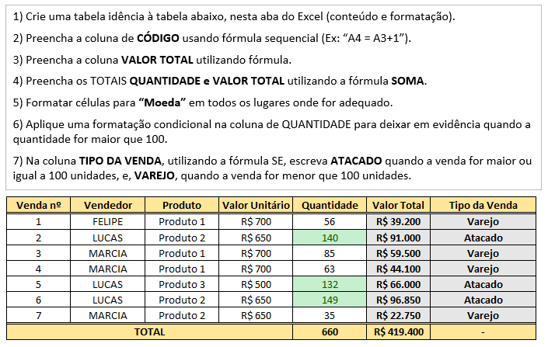
1) Crie uma tabela idência à tabela abaixo, nesta aba do Excel (conteúdo e formatação).
2) Preencha a coluna de CÓDIGO usando fórmula sequencial (Ex: “A4 = A3+1”).
3) Preencha a coluna VALOR TOTAL utilizando fórmula.
4) Preencha os TOTAIS QUANTIDADE e VALOR TOTAL utilizando a fórmula SOMA.
5) Formatar células para “Moeda” em todos os lugares onde for adequado.
6) Aplique uma formatação condicional na coluna de QUANTIDADE para deixar em evidência quando a quantidade for maior que 100.
7) Na coluna TIPO DA VENDA, utilizando a fórmula SE, escreva ATACADO quando a venda for maior ou igual a 100 unidades, e, VAREJO, quando a venda for menor que 100 unidades.

Venda nº | Vendedor | Produto | Valor Unitário | Quantidade | Valor Total | Tipo da Venda
1 | FELIPE | Produto 1 | 700 | 56 | R$39,200 | Varejo
2 | LUCAS | Produto 2 | 650 | 140 | R$91,000 | Atacado
3 | MARCIA | Produto 1 | 700 | 85 | R$59,500 | Varejo
4 | MARCIA | Produto 1 | 700 | 63 | R$44,100 | Varejo
5 | LUCAS | Produto 3 | 500 | 132 | R$66,000 | Atacado
6 | LUCAS | Produto 2 | 650 | 149 | R$96,850 | Atacado
7 | MARCIA | Produto 2 | 650 | 35 | R$22,750 | Varejo
TOTAL |  |  |  | 660 | R$419,400 | -

Exercício2
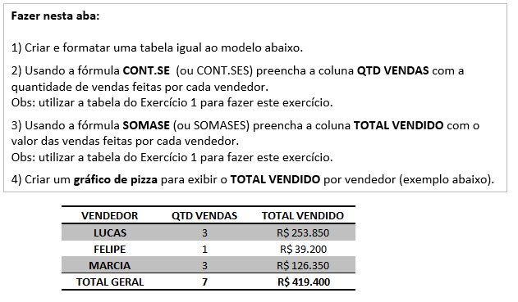
Fazer nesta aba:
1) Criar e formatar uma tabela igual ao modelo abaixo.
2) Usando a fórmula CONT.SE (ou CONT.SES) preencha a coluna QTD VENDAS com a quantidade de vendas feitas por cada vendedor.
Obs: utilizar a tabela do Exercício 1 para fazer este exercício.
3) Usando a fórmula SOMASE (ou SOMASES) preencha a coluna TOTAL VENDIDO com o valor das vendas feitas por cada vendedor.
Obs: utilizar a tabela do Exercício 1 para fazer este exercício.
4) Criar um gráfico de pizza para exibir o TOTAL VENDIDO por vendedor (exemplo abaixo).

VENDEDOR | QTD VENDAS | TOTAL VENDIDO
LUCAS | 3 | R$253,850
FELIPE | 1 | R$39,200
MARCIA | 3 | R$126,350
TOTAL GERAL | 7 | R$419,400

Exercício3
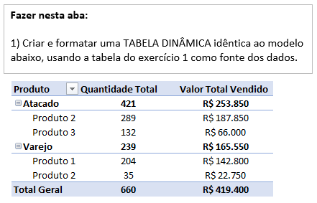
Fazer nesta aba:
1) Criar e formatar uma TABELA DINÂMICA idêntica ao modelo abaixo, usando a tabela do exercício 1 como fonte dos dados.

Produto | Quantidade Total | Valor Total Vendido
Atacado | 421 | R$253,850
Produto 2 | 289 | R$187,850
Produto 3 | 132 | R$66,000
Varejo | 239 | R$165,550
Produto 1 | 204 | R$142,800
Produto 2 | 35 | R$22,750
Total Geral | 660 | R$419,400

Exercício4
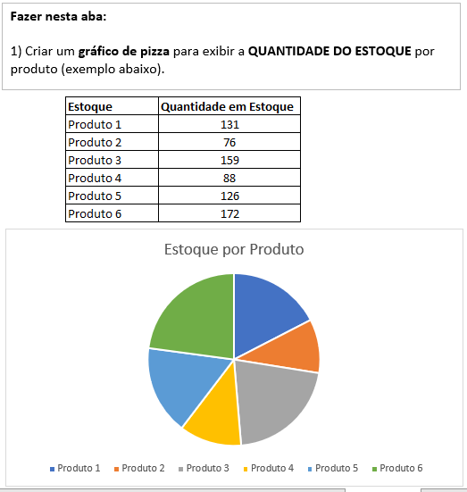

Estoque | Quantidade em Estoque
Produto 1 | 131
Produto 2 | 76
Produto 3 | 159
Produto 4 | 88
Produto 5 | 126
Produto 6 | 172

Estoque por Produto

Exercício5
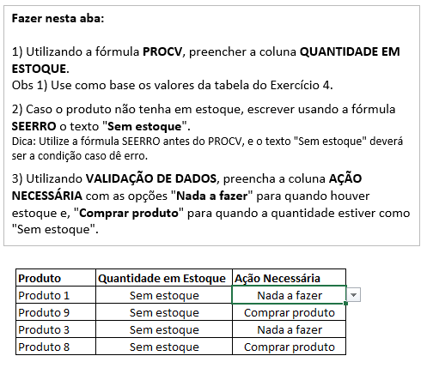
Fazer nesta aba:
1) Utilizando a fórmula PROCV, preencher a coluna QUANTIDADE EM ESTOQUE.
Obs 1) Use como base os valores da tabela do Exercício 4.
2) Caso o produto não tenha em estoque, escrever usando a fórmula SEERRO o texto "Sem estoque".
Dica: Utilize a fórmula SEERRO antes do PROCV, e o texto "Sem estoque" deverá ser a condição caso dê erro.
3) Utilizando VALIDAÇÃO DE DADOS, preencha a coluna AÇÃO NECESSÁRIA com as opções "Nada a fazer" para quando houver estoque e, "Comprar produto" para quando a quantidade estiver como "Sem estoque".

Produto | Quantidade em Estoque | Ação Necessária
Produto 1 | 131 | Nada a fazer
Produto 9 | Sem estoque | Comprar produto
Produto 3 | 159 | Nada a fazer
Produto 8 | Sem estoque | Comprar produto

